Sheet1
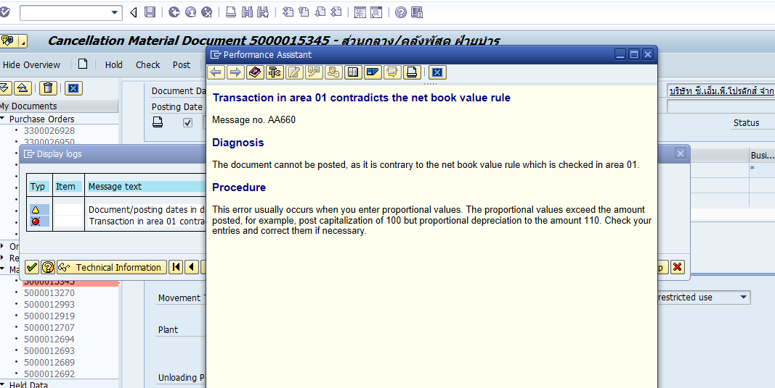
540
1050
1590
115
1705

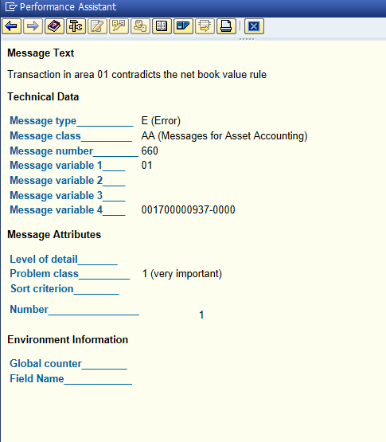

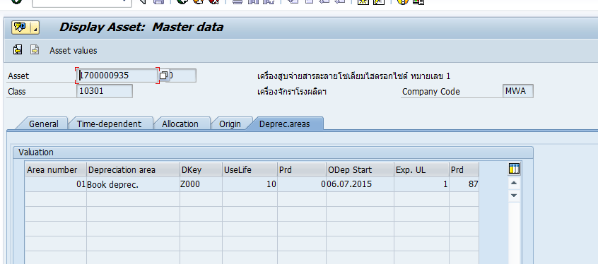

 |  | 2015 | 50000
 |  |  | 50000
 |  | 2017 |  | -50000

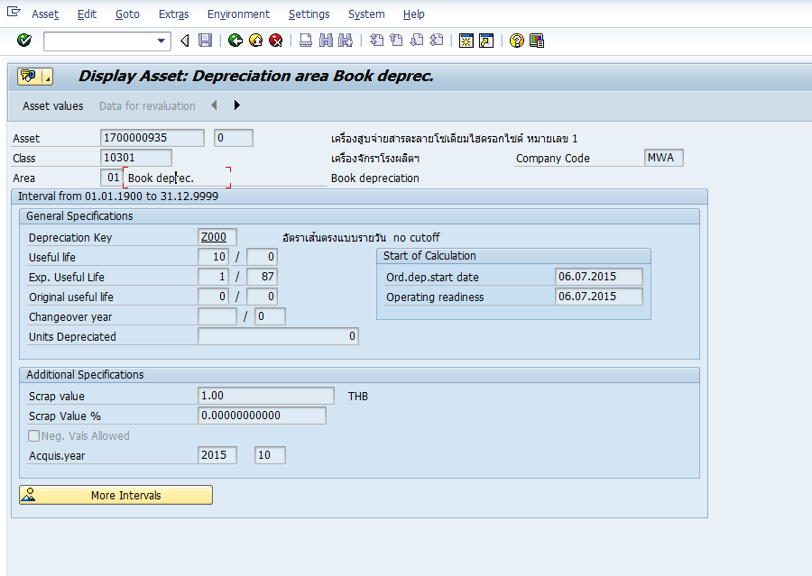

DR gr/ir
 | cr asset

ตัดจำหน่าย บางส่วน
อีกขาไปปรับปรุง บัญชี

